상품제안서
엣지만능수첩 | 상품코드: S04352

 |  |  |  |  |  |  | 02-713-8555 | www.synergygift.co.kr
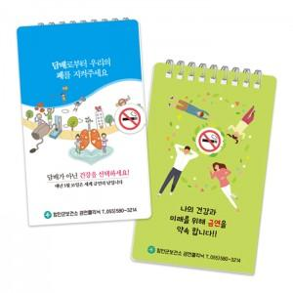

【상세/제작정보】 | <p>3색펜추가형 옵션 선택시 볼펜 실크 1도 인쇄포함 ​</p>

【인쇄/포장옵션】 | 풀칼라 / 벌크

【공급단가】 | 수량 | 500~ | 1,000~ | 3,000~ | 5,000~ | 10,000~
*VAT별도 | 기본형 | 3,050원 | 2,270원 | 2,040원 | 1,880원 | 1,730원

【상품 URL】 | https://www.synergygift.co.kr:443/src/goods_detail.php?gdno=18963

